03_ScreenDesign
SCREEN DESIGN - CÁC FORM TRONG HỆ THỐNG
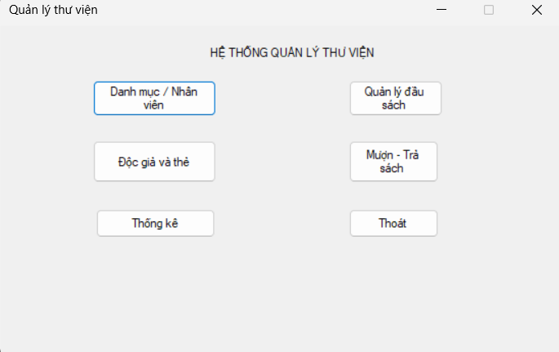
FORM: FrmMain - Trang chủ
Mục đích | Điều hướng vào các module chức năng
Đối tượng sử dụng | Nhân viên
Đọc/Ghi dữ liệu | Không đọc/ghi trực tiếp
Input/Output | Các nút mở module
Kịch bản/Validation | Không cho thao tác nghiệp vụ trên Main

(Name) | Control | Ý nghĩa
lblTitle | Label | Tiêu đề hệ thống
btnDanhMuc | Button | Mở danh mục/nhân viên
btnSach | Button | Mở quản lý sách
btnDocGia | Button | Mở độc giả/thẻ
btnMuonTra | Button | Mở mượn-trả
btnThongKe | Button | Mở thống kê
btnThoat | Button | Xác nhận và thoát

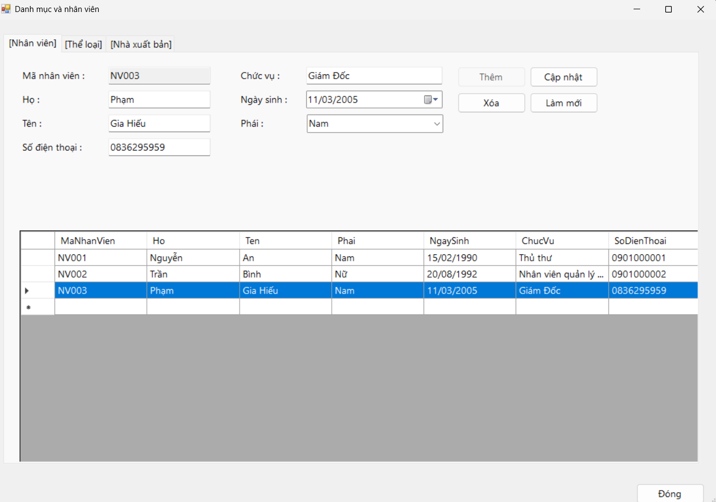
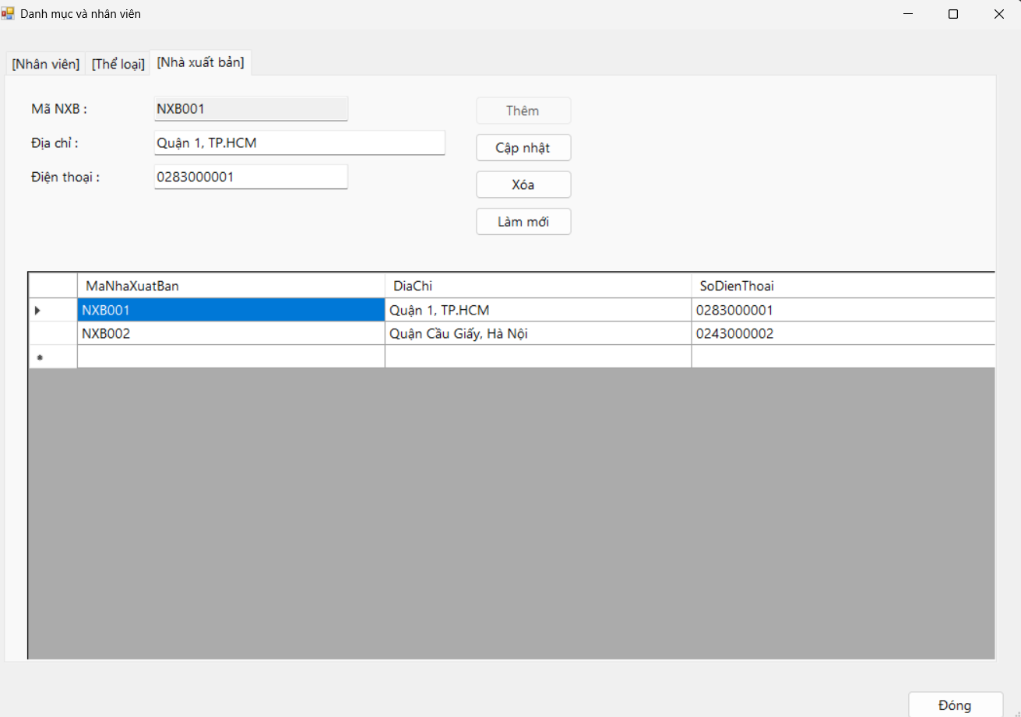
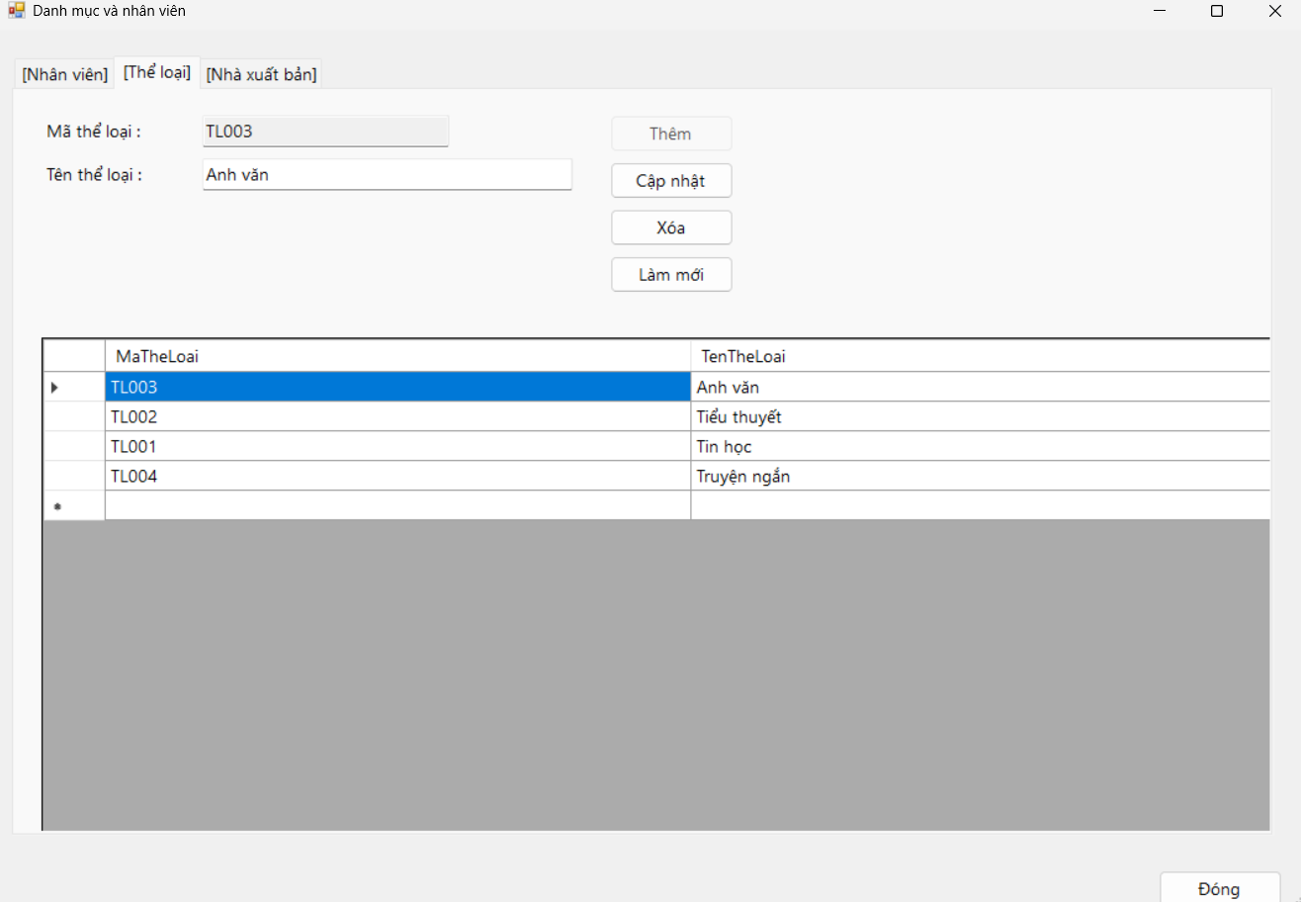
FORM: FrmDanhMuc - Danh mục và nhân viên
Mục đích | CRUD nhân viên, thể loại, nhà xuất bản
Đối tượng sử dụng | Nhân viên
Đọc/Ghi dữ liệu | NhanVien, TheLoai, NhaXuatBan
Input/Output | Form nhập + 3 DataGridView theo Tab
Kịch bản/Validation | Không sửa mã khi đang cập nhật; không xóa dữ liệu đang được FK tham chiếu

(Name) | Control | Ý nghĩa
tabs / tabNV / tabTL / tabNXB | TabControl | 3 tab: Nhân viên, Thể loại, Nhà xuất bản
txtNVMa, txtNVHo, txtNVTen, txtNVChucVu, txtNVSDT | TextBox | Thông tin nhân viên
cboNVPhai | ComboBox | Phái nhân viên
dtNVNgaySinh | DateTimePicker | Ngày sinh
dgvNV | DataGridView | Danh sách nhân viên
btnNVThem/CapNhat/Xoa/Moi | Button | CRUD nhân viên
txtTLMa, txtTLTen | TextBox | Thông tin thể loại
dgvTL | DataGridView | Danh sách thể loại
btnTLThem/CapNhat/Xoa/Moi | Button | CRUD thể loại
txtNXBMa, txtNXBDiaChi, txtNXBSDT | TextBox | Thông tin nhà xuất bản
dgvNXB | DataGridView | Danh sách nhà xuất bản
btnNXBThem/CapNhat/Xoa/Moi | Button | CRUD nhà xuất bản
btnDong | Button | Đóng Form

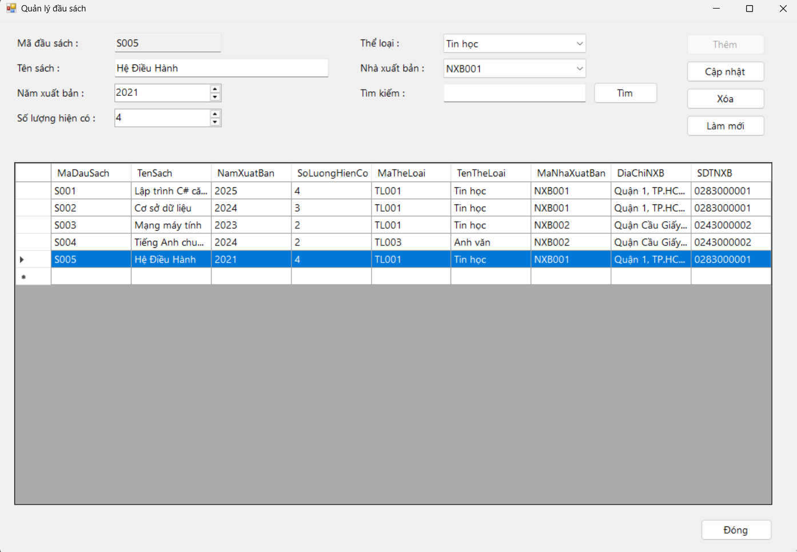
FORM: FrmSach - Quản lý đầu sách
Mục đích | CRUD và tìm kiếm đầu sách
Đối tượng sử dụng | NV quản lý sách
Đọc/Ghi dữ liệu | DauSach + TheLoai + NhaXuatBan
Input/Output | Thông tin đầu sách + DataGridView
Kịch bản/Validation | MaDauSach khóa khi cập nhật; SoLuongHienCo>=0; chọn thể loại/NXB từ ComboBox

(Name) | Control | Ý nghĩa
txtMa | TextBox | Mã đầu sách
txtTen | TextBox | Tên sách
numNam | NumericUpDown | Năm xuất bản
numSoLuong | NumericUpDown | Số lượng hiện có
cboTheLoai | ComboBox | Thể loại
cboNXB | ComboBox | Mã nhà xuất bản
txtTim, btnTim | TextBox/Button | Tìm kiếm theo mã/tên
dgvSach | DataGridView | Danh sách đầu sách
btnThem/CapNhat/Xoa/LamMoi | Button | CRUD đầu sách
btnDong | Button | Đóng Form

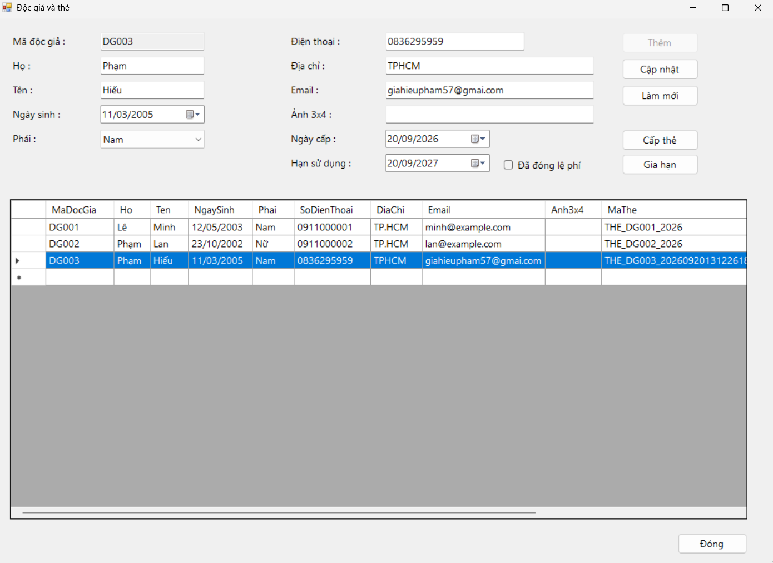
FORM: FrmDocGia - Độc giả và thẻ thư viện
Mục đích | Quản lý độc giả + cấp/gia hạn thẻ
Đối tượng sử dụng | Thủ thư
Đọc/Ghi dữ liệu | DocGia + TheDocGia
Input/Output | Thông tin độc giả, ngày cấp, hạn, lệ phí
Kịch bản/Validation | Không cấp thẻ thứ hai khi thẻ hiện tại còn giá trị

(Name) | Control | Ý nghĩa
txtMa, txtHo, txtTen | TextBox | Thông tin độc giả
dtNgaySinh | DateTimePicker | Ngày sinh
cboPhai | ComboBox | Phái
txtSDT, txtDiaChi, txtEmail, txtAnh | TextBox | Liên hệ + ảnh 3x4
dtNgayCap, dtHan | DateTimePicker | Thời hạn thẻ
chkLePhi | CheckBox | Đã đóng lệ phí
dgvDocGia | DataGridView | Danh sách độc giả + thẻ gần nhất
btnThem/CapNhat/CapThe/GiaHan/LamMoi | Button | CRUD độc giả + cấp/gia hạn thẻ
btnDong | Button | Đóng Form

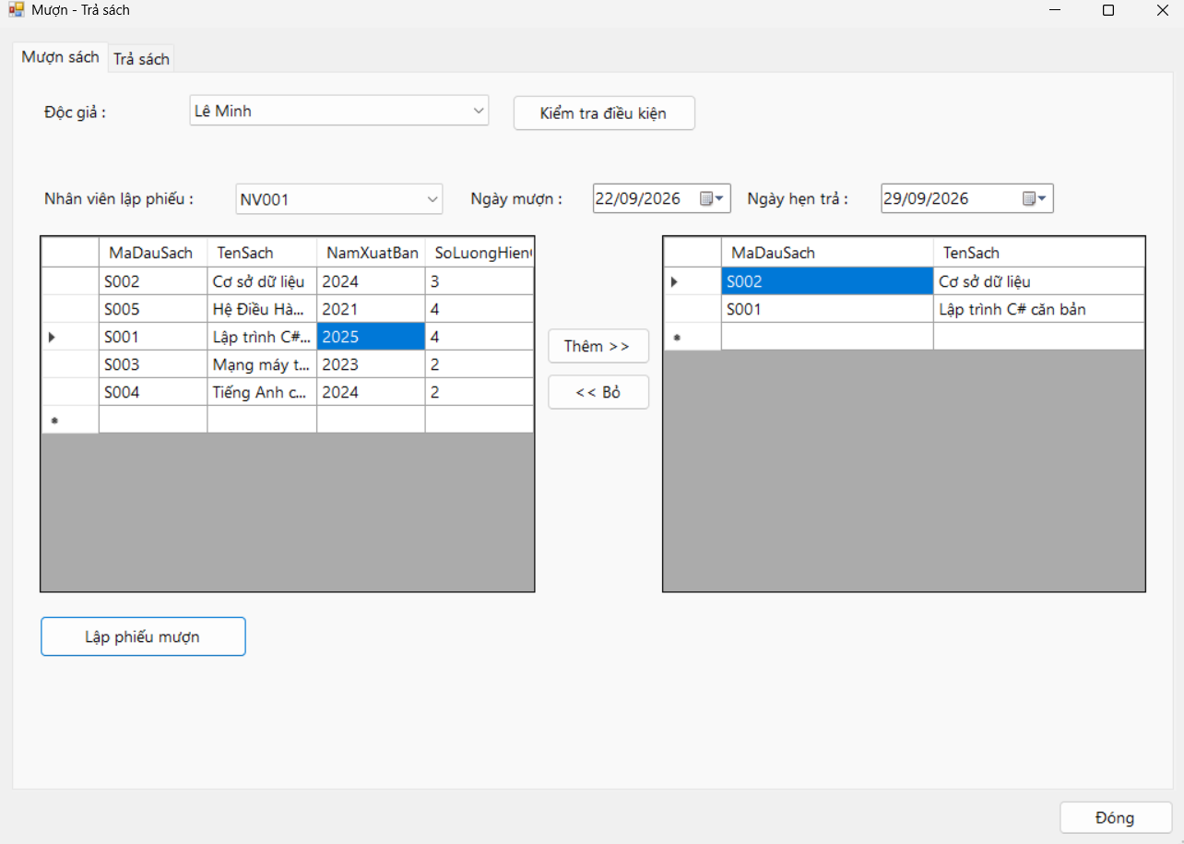
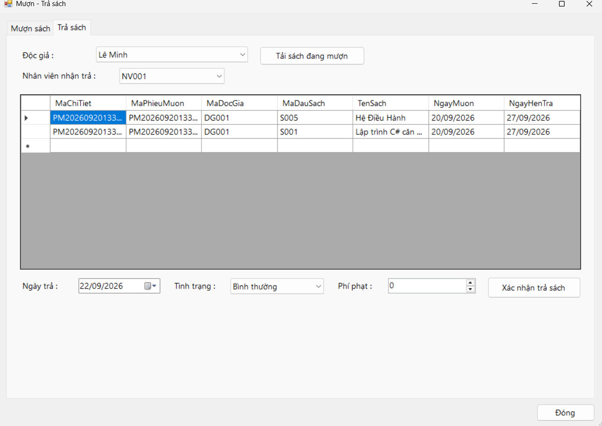
FORM: FrmMuonTra - Mượn - Trả sách
Mục đích | Lập phiếu mượn; nhận trả; lập phạt
Đối tượng sử dụng | Thủ thư
Đọc/Ghi dữ liệu | PhieuMuon, ChiTietPhieuMuon, DauSach, PhieuPhat
Input/Output | 2 Tab: Mượn / Trả
Kịch bản/Validation | Chặn vượt 3, quá hạn, thẻ không hợp lệ, hết sách; phí > 0 khi cần phạt

(Name) | Control | Ý nghĩa
cboDocGia | ComboBox | Độc giả (tab Mượn)
btnKiemTra | Button | Kiểm tra điều kiện mượn
lblTrangThai | Label | Hiển thị kết quả kiểm tra
cboNhanVienMuon | ComboBox | Nhân viên lập phiếu
dtNgayMuon, dtHenTra | DateTimePicker | Thời gian mượn
dgvSachCon | DataGridView | Sách còn trong kho
btnThemSach, btnBoSach | Button | Thêm/bỏ sách vào danh sách chọn
dgvSachChon | DataGridView | Sách đã chọn (tối đa 3)
btnLapPhieu | Button | Lập phiếu mượn
cboDocGiaTra | ComboBox | Độc giả (tab Trả)
cboNhanVienTra | ComboBox | Nhân viên nhận trả
dgvDangMuon | DataGridView | Sách đang mượn của độc giả
dtNgayTra | DateTimePicker | Ngày trả
cboTinhTrang | ComboBox | Tình trạng: Bình thường/Rách-Hư/Mất
numPhiPhat | NumericUpDown | Phí phạt cụ thể
btnTraSach | Button | Xác nhận trả sách
btnDong | Button | Đóng Form

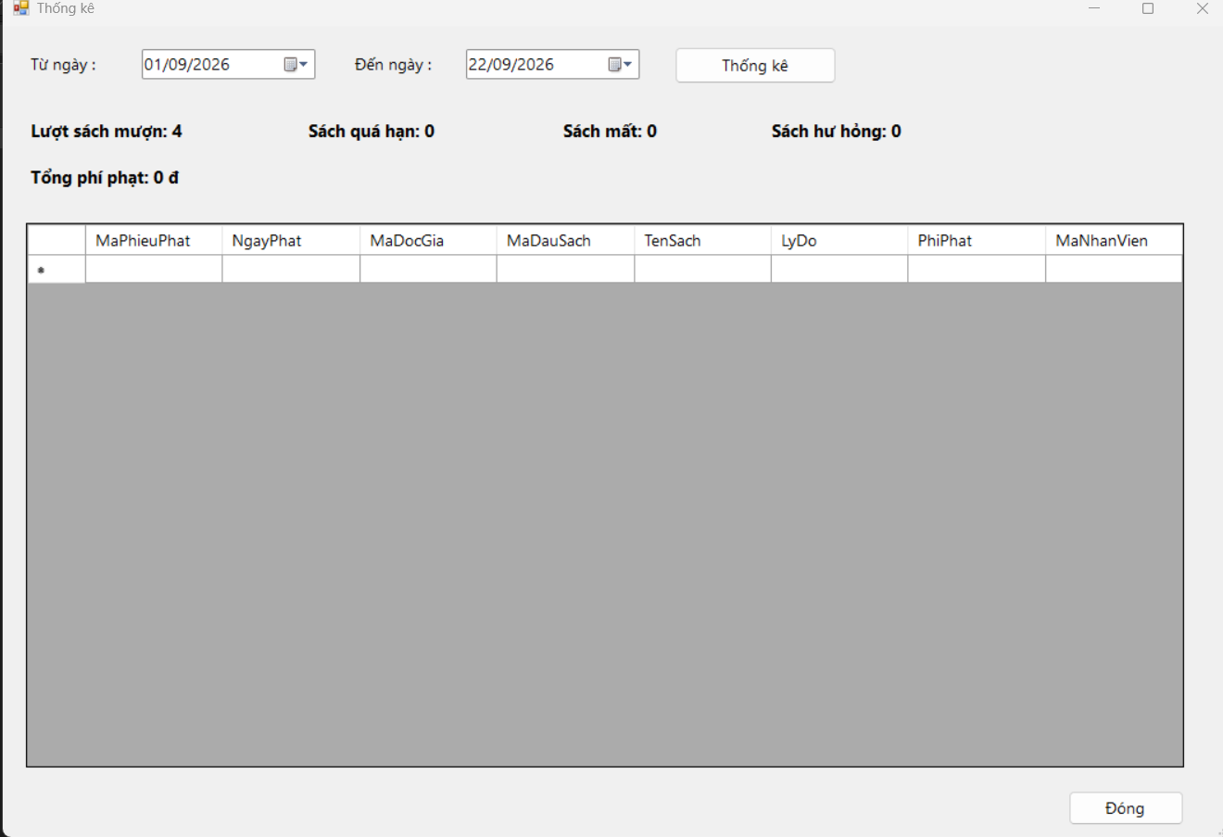
FORM: FrmThongKe - Thống kê
Mục đích | Thống kê theo khoảng thời gian
Đối tượng sử dụng | Thủ thư / NV quản lý sách
Đọc/Ghi dữ liệu | Các bảng giao dịch mượn/trả/phạt
Input/Output | KPI (label tổng hợp) + DataGridView phiếu phạt
Kịch bản/Validation | Tự động hoán đổi mốc ngày nếu người dùng nhập ngược Từ/Đến

(Name) | Control | Ý nghĩa
dtTu, dtDen | DateTimePicker | Khoảng thời gian thống kê
btnThongKe | Button | Thực hiện thống kê
lblMuon | Label | Số lượt sách mượn
lblQuaHan | Label | Số sách quá hạn
lblMat | Label | Số sách mất
lblHuHong | Label | Số sách hư hỏng
lblPhiPhat | Label | Tổng phí phạt
dgvPhat | DataGridView | Chi tiết phiếu phạt
btnDong | Button | Đóng Form

